tuần 11 tháng 11,2025 chung
CÔNG TY TNHH THỰC PHẨM MẠNH YẾN |  |  |  |  | CỘNG HÒA XÃ HỘI CHỦ NGHĨA VIỆT NAM
Đ/c: 91 Yết Kiêu - P.Tân Hưng - TP Hải Phòng |  |  |  |  | Độc Lập - Tự Do - Hạnh Phúc
SĐT: 0374.116.906 - Ms Yến

THỰC ĐƠN BÁN TRÚ TUẦN NĂM HỌC 2025 - 2026
Tuần 11 tháng 11 năm học 2025-2026
Tuần 11 ( Từ ngày 17/11 đến ngày 14/11 năm 2025 )
Thứ/ngày | STT | Món ăn | Diễn giải | Định lượng(gr) | Đơn giá | Thành Tiền | Chi phí phụ |  | TỔNG
Thứ 2/17-11 | 1 | Thịt băm rang | Thịt sấn mông vai | 63 | 125,000 | 7,875 | Chất đốt | 1,000
 | 2 | Xúc xích | Xúc xích | 30 | 100,000 | 3,000 | Nhân công | 2,000
 | 3 | Canh bí đỏ nấu xương | Bí đỏ | 37 | 18,000 | 666 | Thuế | 1,482
 |  |  | Xương lợn | 6 | 80,000 | 480 | Khấu hao | 300
 | 4 | Cơm trắng | Gạo tẻ | 110 | 19,000 | 2,090
 | 5 |  | Rau thơm | 3.05 | 35,000 | 107
 | 6 |  | Gia vị các loại | 10 | 100,000 | 1,000
 |  | Tổng |  |  |  | 15,218 |  | 4,782 | 20,000
Thứ/ngày | STT | Món ăn | Diễn giải | Định lượng(gr) | Đơn giá | Thành Tiền | Chi phí phụ |  | TỔNG
Thứ 3/ 18-11 | 1 | Gà chiên | Gà CN bỏ cđcc | 95 | 87,000 | 8,265 | Chất đốt | 1,000
 | 2 | Trứng xào | Trứng vịt | 40 | 62,000 | 2,480 | Nhân công | 2,000
 | 3 | Canh bí xanh nấu gà | Bí xanh | 47 | 18,000 | 846 | Thuế | 1,482
 |  |  | Gà CN bỏ cđcc | 5 | 87,000 | 435 | Khấu hao | 300
 | 4 | Cơm trắng | Gạo tẻ | 110 | 19,000 | 2,090
 | 5 |  | Rau thơm | 2.9 | 35,000 | 102
 | 6 |  | Gia vị các loại | 10 | 100,000 | 1,000
 |  | Tổng |  |  |  | 15,218 |  | 4,782 | 20,000
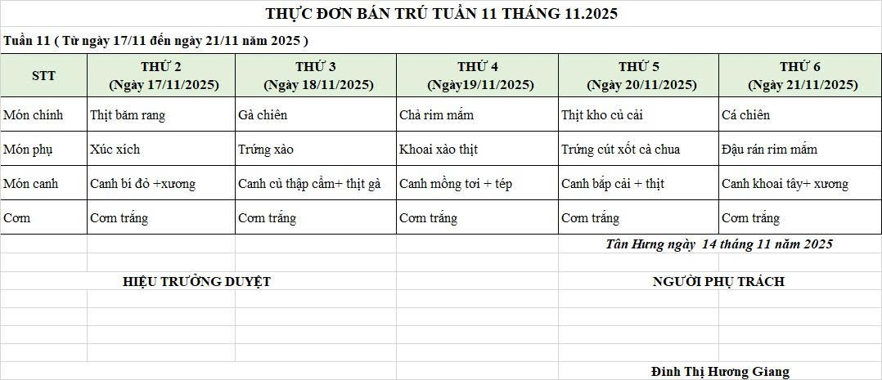
Thứ/ngày | STT | Món ăn | Diễn giải | Định lượng(gr) | Đơn giá | Thành Tiền | Chi phí phụ |  | TỔNG
Thứ 4/19-11 | 1 | Chả rim mắm | Chả lợn | 54 | 150,000 | 8,100 | Chất đốt | 1,000
 | 2 | Khoai tây xào thịt | Khoai tây | 50 | 18,000 | 900 | Nhân công | 2,000
 |  |  | Thịt nạc xay | 9 | 125,000 | 1,125 | Thuế | 1,482
 | 3 | Mồng tơi nấu cà ra | Mồng tơi | 30 | 18,000 | 540 | Khấu hao | 300
 |  |  | Cà ra | 9 | 150,000 | 1,350
 | 4 | Cơm trắng | Gạo tẻ | 110 | 19,000 | 2,090
 | 5 |  | Rau thơm | 3.24 | 35,000 | 113
 | 6 |  | Gia vị các loại | 10 | 100,000 | 1,000
 |  | Tổng |  |  |  | 15,218 |  | 4,782 | 20,000
Thứ/ngày | STT | Món ăn | Diễn giải | Định lượng(gr) | Đơn giá | Thành Tiền | Chi phí phụ |  | TỔNG
Thứ 5/20-11 | NGHỈ LỄ

 |  | Tổng |  |  |  | - |  | - | -
Thứ/ngày | STT | Món ăn | Diễn giải | Định lượng(gr) | Đơn giá | Thành Tiền | Chi phí phụ |  | TỔNG
Thứ 6/21-11 | 1 | Cá chiên | Cá rô phi phi lê | 69 | 125,000 | 8,625 | Chất đốt | 1,000
 | 2 | Đậu rán rim mắm | Đậu phụ | 47 | 32,000 | 1,504 | Nhân công | 2,000
 | 3 | Canh khoai tây nấu xương | Khoai tây | 54 | 18,000 | 972 | Thuế | 1,482
 |  |  | Xương lợn | 10 | 87,000 | 870 | Khấu hao | 300
 | 4 | Cơm trắng | Gạo tẻ | 110 | 19,000 | 2,090
 | 5 |  | Rau thơm | 4.48 | 35,000 | 157
 | 6 |  | Gia vị các loại | 10 | 100,000 | 1,000
 |  | Tổng |  |  |  | 15,218 |  | 4,782 | 20,000

 |  | Hiệu Trưởng Duyệt |  |  |  |  | Người Lập Thực Đơn

 |  |  |  |  |  |  | Đinh Thị Hương Giang

 |  | Tổng tiền | 100,000
 |  | 5 ngày | 5
 |  | thành tiền 1 suất | 20,000

